Solicitud gráfica
 | Área: | Matemáticas |  |  | Fecha:
 | Grado: | 11
 | Título del tema: | Números Reales |  |  | ¿Cuaderno de estudio o recurso? | Recurso
 | Editor: | Cristhian Bello |  |  | Motor del recurso | F6

 | Código guión o recurso: | MA_11_02_REC180 | ← Para determinar este código, visite la hoja de Ayuda
 |  |  |  |  | ESPECIFICACIÓN DE ARCHIVOS A ENTREGAR
Núm. | Archivo Shutterstock o ruta en web | Imagen para: | Tipo | Formato | Nombre imagen SMALL | Tamaño imagen SMALL | Nombre imagen ZOOM | Tamaño imagen ZOOM | Descripción | Observaciones
IMG01 | Ver observaciones | Recurso F6 | Ilustración | Horizontal | MA_11_02_REC180_IMG01n.jpg | 800 x 460 px | MA_11_02_REC180_IMG01a.jpg |  | 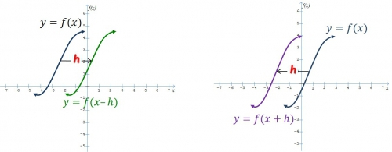 | Realizar una grafica similar a esta
IMG02 | Ver observaciones | Recurso F6 | Ilustración | Horizontal | MA_11_02_REC180_IMG02n.jpg | 800 x 460 px | MA_11_02_REC180_IMG02a.jpg |  | Graficas de las funciones f(x)=raiz cuadrada de (x); g(x)=raiz cuadrada de (x+2) y h(x)=raiz cuadrada de (x-3) | Una animacion en donde primero aparezca la funcion f(x) y se traslade horizontalmente y forme la funcion g(x). Luego aparezca la funcion f(x) de nuevo y se traslade horizontalmente para formar la funcion h(x). Al lado de cada grafica la etiqueta de la formula de cada funcion. al final de la animacion una flecha horizontal que indique la direccion del desplazamiento y el numero de unidades que se desplazo
IMG03 | Ver observaciones | Recurso F6 | Ilustración | Horizontal | MA_11_02_REC180_IMG03n.jpg | 800 x 460 px | MA_11_02_REC180_IMG03a.jpg |  | Grafica de las funciones f(x)=raiz cuadrada de x; y h(x)=raizcuadrada de -x | Una animacion en donde primero aparezca la funcion f(x) y se refleje por el eje Y para formar a h(x). Al lado de cada grafica la etiqueta de la formula de cada funcion.
IMG04 | Ver observaciones | Recurso F6 | Ilustración | Horizontal | MA_11_02_REC180_IMG04n.jpg | 800 x 460 px | MA_11_02_REC180_IMG04a.jpg |  | Grafica de las funciones f(x)=raiz cuadrada de(1- x^2); g(x)=raizcuadrada de (1- 4x^2); y h(x)=raizcuadrada de (1-((x^2)/9)) | ES LA GRAFICA, pero el menos debe estar frente a la raya del fraccionario , no debe estar en el numerador en h(x)
IMG05 | Ver observaciones | Recurso F6 | Ilustración | Horizontal | MA_11_02_REC180_IMG05n.jpg | 800 x 460 px | MA_11_02_REC180_IMG05a.jpg |  | 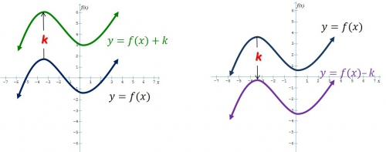 | Dibujar dos graficas similares a estas
IMG06 | Ver observaciones | Recurso F6 | Ilustración | Horizontal | MA_11_02_REC180_IMG06n.jpg | 800 x 460 px | MA_11_02_REC180_IMG06a.jpg |  | Grafica de las funciones f(x)=x^2; g(x)=x^2+2 y h(x)=x^2-3 | Una animacion en donde primero aparezca la funcion f(x) y se traslade verticalmente y forme la funcion g(x). Luego aparezca la funcion f(x) de nuevo y se traslade verticalemnte para formar la funcion h(x). Al lado de cada grafica la etiqueta de la formula de cada funcion. que alfinal de cada animacion aparezca una flecha vertical que muestre el número de unidades que se desplaza la grafica
IMG07 | Ver observaciones | #REF! | Ilustración | Horizontal | MA_11_02_REC180_IMG07n.jpg | 800 x 460 px | MA_11_02_REC180_IMG07a.jpg |  | Grafica de las funciones f(x)=raiz cuadrada de x; y h(x)=-raizcuadrada de x | Una animacion en donde primero aparezca la funcion f(x) y se refleje por el eje X para formar a h(x). Al lado de cada grafica la etiqueta de la formula de cada funcion.
IMG08 | Ver observaciones | Recurso F6 | Ilustración | Horizontal | MA_11_02_REC180_IMG08n.jpg | 800 x 460 px | MA_11_02_REC180_IMG08a.jpg |  | Grafica de las funciones | Una animacion en donde primero aparezca la funcion f(x) y se expanda y forme la funcion g(x). Luego aparezca la funcion f(x) de nuevo y se comprima para formar la funcion h(x). Al lado de cada grafica la etiqueta de la formula de cada funcion.
IMG09 | 198750764 | Recurso F6 | Ilustración | Horizontal | MA_11_02_REC180_IMG09n.jpg | 800 x 460 px | MA_11_02_REC180_IMG09a.jpg |  | Esta el codigo de shutterstock | Ninguna
IMG10 | Ver observaciones | Recurso F6 | Ilustración | Horizontal | MA_11_02_REC180_IMG10n.jpg | 800 x 460 px | MA_11_02_REC180_IMG10a.jpg |  | Grafica de la funcion h(x)=500*parteentera(x/15) | Dominio [0,100], rango [0,3000]
IMG11 | Ver observaciones | Recurso F6 | Ilustración | Horizontal | MA_11_02_REC180_IMG11n.jpg | 800 x 460 px | MA_11_02_REC180_IMG11a.jpg |  | Grafica de la funcion f(x)=parteentera(x)
IMG12 | Ver observaciones | Recurso F6 | Ilustración | Horizontal | MA_11_02_REC180_IMG12n.jpg | 800 x 460 px | MA_11_02_REC180_IMG12a.jpg |  | Grafica de la funcion j(x)=parteentera(x/15) | Dominio [0,100] y rango [0,6]

